ログイン画面
ログイン画面 画面設計書

 | 画面レイアウト
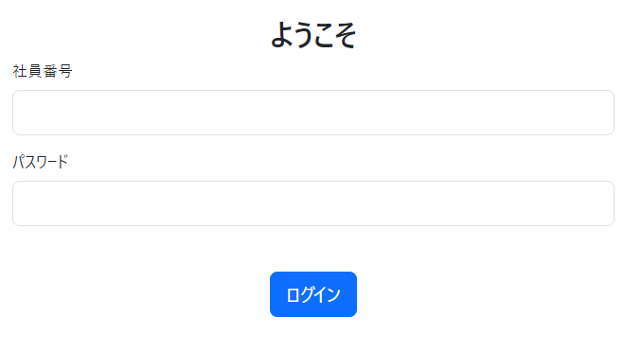

 | 画面項目
 |  |  | No. | 項目名 | 型 |  | 概要
 |  |  | 1 | 画面タイトル | - |  | 「ようこそ」。
 |  |  | 2 | 社員番号 | テキスト |  | 初期値は空。
 |  |  | 3 | パスワード | パスワード |  | 初期値は空。
 |  |  | 4 | ログイン | ボタン |  | ログイン処理。ボタン押下でエラー表示 または 日報一覧画面へ遷移。

 | 表示制御
 |  |  | なし

 | チェック仕様

 |  | 業務チェック
 |  |  | No. | 項目名 |  | 条件 |  | エラーメッセージ
 |  |  | 1 | 社員番号&パスワード |  | 社員番号とパスワードの組み合わせが 存在しない場合エラー。 |  | 社員番号またはパスワードが正しくありません ※画面項目No.3直下に表示 ※社員番号、パスワードのいずれか、もしくはともに未入力の場合もこちらのエラーメッセージを表示

サイドバー
サイドバー 画面設計書

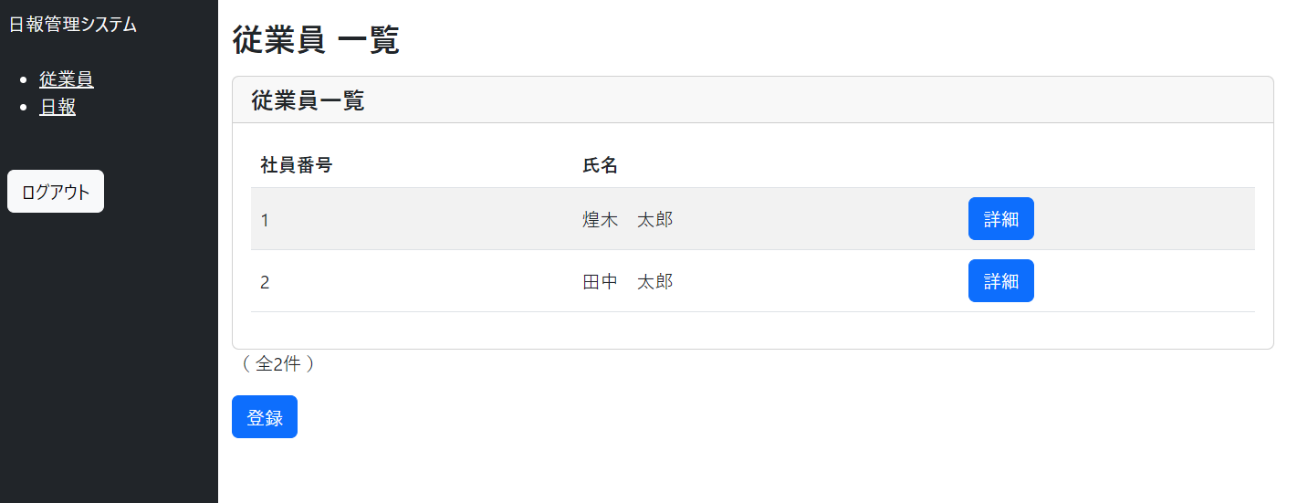
 | 画面レイアウト
 |  |  |  |  |  | 変更後
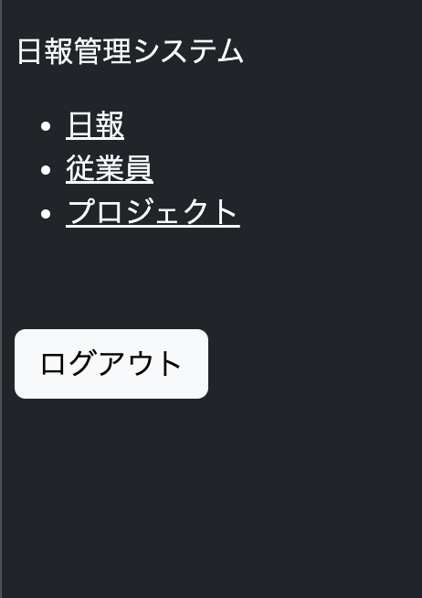

 | 画面項目
 |  | No. | 項目名 | 型 | 概要
 |  | 1 | システムタイトル | - | 「日報管理システム」
 |  | 2 | 従業員 | リンク | ボタン押下で従業員一覧画面へ遷移。
 |  | 3 | 日報 | リンク | ボタン押下で日報一覧画面へ遷移。
 |  | 4 | ログアウト | ボタン | ログアウト処理。ボタン押下でログイン画面へ遷移。

 | 表示制御
 |  | No. | 条件
 |  | 1 | 一般権限のユーザーの場合、「従業員」のリンクは非表示。

 | チェック仕様
 |  | なし

従業員詳細画面
従業員詳細画面 画面設計書

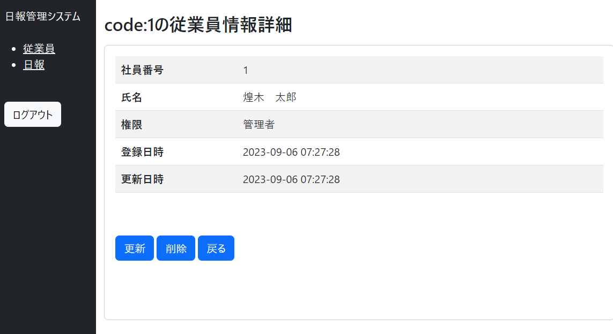
 | 画面レイアウト

 | 画面項目
 |  |  | No. | 項目名 | 型 |  | 概要
 |  |  | 1 | 画面タイトル | - |  | 「code:xxxx の従業員情報詳細」 xxxx は社員番号。
 |  |  | 2 | 社員番号 | ラベル |  | 従業員情報の社員番号を表示。
 |  |  | 3 | 氏名 | ラベル |  | 従業員情報の氏名欄を表示。
 |  |  | 4 | 権限 | ラベル |  | 従業員情報の権限欄を表示。「一般」または「管理者」。
 |  |  | 5 | 登録日時 | ラベル |  | 従業員情報の登録日時を表示。「yyyy-MM-dd hh:mm:ss」の表示形式。
 |  |  | 6 | 更新日時 | ラベル |  | 従業員情報の更新日時を表示。「yyyy-MM-dd hh:mm:ss」の表示形式。
 |  |  | 7 | 更新 | ボタン |  | ボタン押下で従業員更新画面へ遷移。
 |  |  | 8 | 削除 | ボタン |  | 削除の処理。ボタン押下で、表示中の従業員情報を論理削除後に従業員一覧画面へ遷移。
 |  |  | 9 | 戻る | ボタン |  | ボタン押下で従業員一覧画面へ遷移。

 | 表示制御
 |  |  | No. | 条件
 |  |  | 1 | 未ログインの場合はログイン画面へ画面遷移する。
 |  |  | 2 | 一般権限のユーザーの場合、403 Forbiddenのエラーが表示される。

 | チェック仕様

 |  | 業務チェック
 |  |  | No. | 項目名 |  | 条件 |  | エラーメッセージ
 |  |  | 1 | 社員番号 |  | ログイン中の従業員を削除しようとした場合エラー。 |  | ログイン中の従業員を削除することは出来ません ※画面項目No.8直下に表示

従業員新規登録画面
従業員新規登録画面 画面設計書

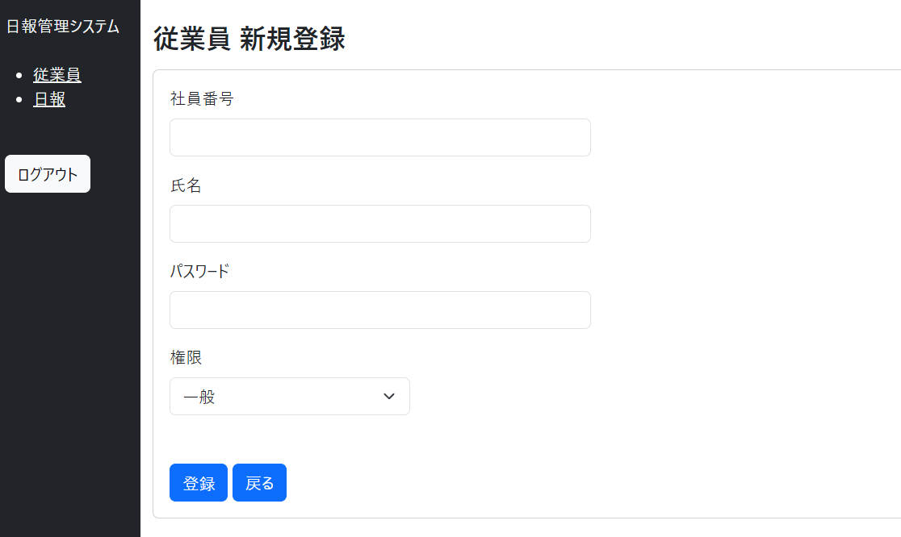
 | 画面レイアウト

 | 画面項目
 |  |  | No. | 項目名 | 型 | 概要
 |  |  | 1 | 画面タイトル | - | 「従業員 新規登録」
 |  |  | 2 | 社員番号 | テキスト | 初期値は空。
 |  |  | 3 | 氏名 | テキスト | 初期値は空。
 |  |  | 4 | パスワード | テキスト | 初期値は空。
 |  |  | 5 | 権限 | プルダウン | 「一般」「管理者」の２種類。初期値は「一般」。
 |  |  | 6 | 登録 | ボタン | 新規登録の処理。ボタン押下でエラー表示 または 以下の内容をデータベースへ登録後に従業員一覧画面へ遷移。 ■employeesテーブル ・社員番号（設定値：画面入力値） ・氏名（設定値：画面入力値） ・パスワード（設定値：画面入力値が暗号化された値） ・削除フラグ（設定値：false） ・権限（設定値：画面選択値） ・登録日時（設定値：現在日時） ・更新日時（設定値：現在日時）
 |  |  | 7 | 戻る | ボタン | ボタン押下で従業員一覧画面へ遷移。

 | 表示制御
 |  |  | No. | 条件
 |  |  | 1 | 未ログインの場合はログイン画面へ画面遷移する。
 |  |  | 2 | 一般権限のユーザーの場合、403 Forbiddenのエラーが表示される。

 | チェック仕様

 |  | 入力チェック
 |  |  | No. | 項目名 | 条件 |  | エラーメッセージ
 |  |  | 1 | 社員番号 | 必須チェック。入力が空で登録ボタン押下時にエラー。 |  | 値を入力してください ※画面項目No.2直下に表示
 |  |  | 2 | 社員番号 | 桁数チェック。桁数超過で登録ボタン押下時にエラー。 |  | 10文字以下で入力してください ※画面項目No.2直下に表示
 |  |  | 3 | 氏名 | 必須チェック。入力が空で登録ボタン押下時にエラー。 |  | 値を入力してください ※画面項目No.3直下に表示
 |  |  | 4 | 氏名 | 桁数チェック。桁数超過で登録ボタン押下時にエラー。 |  | 20文字以下で入力してください ※画面項目No.3直下に表示
 |  |  | 5 | パスワード | 必須チェック。入力が空で登録ボタン押下時にエラー。 |  | 値を入力してください ※画面項目No.4直下に表示
 |  |  | 6 | パスワード | 桁数チェック。桁数過不足で登録ボタン押下時にエラー。 |  | 8文字以上16文字以下で入力してください ※画面項目No.4直下に表示
 |  |  | 7 | パスワード | 形式チェック。半角英数字以外の文字が入力されている場合、登録ボタン押下時にエラー。 |  | パスワードは半角英数字のみで入力してください ※画面項目No.4直下に表示

 |  | 業務チェック
 |  |  | No. | 項目名 | 条件 |  | エラーメッセージ
 |  |  | 1 | 社員番号 | 従業員テーブルに同じ社員番号が存在する場合エラー。 |  | 既に登録されている社員番号です ※画面項目No.2直下に表示

従業員更新画面
従業員更新画面 画面設計書

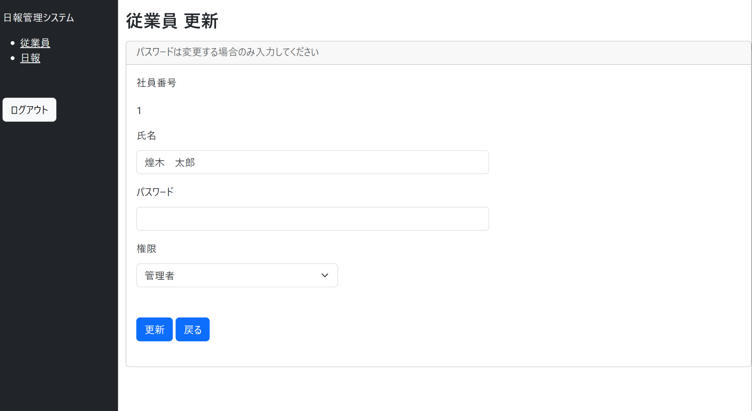
 | 画面レイアウト

 | 画面項目
 |  |  | No. | 項目名 | 型 | 概要
 |  |  | 1 | 画面タイトル | - | 「従業員 更新」
 |  |  | 2 | 説明文言 | - | 「パスワードは変更する場合のみ入力してください」
 |  |  | 3 | 社員番号 | ラベル | 従業員情報の社員番号を表示。
 |  |  | 4 | 氏名 | テキスト | 初期値はDB値。
 |  |  | 5 | パスワード | テキスト | 初期値は空。
 |  |  | 6 | 権限 | プルダウン | 「一般」「管理者」の２種類。初期値はDB値。
 |  |  | 7 | 更新 | ボタン | 更新の処理。ボタン押下でエラー表示 または 以下の内容をデータベースへ更新後に従業員一覧画面へ遷移。 ■employeesテーブル ・氏名（設定値：画面入力値） ・パスワード（設定値：画面入力値が空の場合はデータベースに設定済みの値、空でない場合は画面入力値が暗号化された値） ・権限（設定値：画面選択値） ・更新日時（設定値：現在日時）
 |  |  | 8 | 戻る | ボタン | ボタン押下で従業員一覧画面へ遷移。

 | 表示制御
 |  |  | No. | 条件
 |  |  | 1 | 未ログインの場合はログイン画面へ画面遷移する。
 |  |  | 2 | 一般権限のユーザーの場合、403 Forbiddenのエラーが表示される。

 | チェック仕様

 |  | 入力チェック
 |  |  | No. | 項目名 | 条件 |  | エラーメッセージ
 |  |  | 1 | 氏名 | 必須チェック。入力が空で更新ボタン押下時にエラー。 |  | 値を入力してください ※画面項目No.4直下に表示
 |  |  | 2 | 氏名 | 桁数チェック。桁数超過で更新ボタン押下時にエラー。 |  | 20文字以下で入力してください ※画面項目No.4直下に表示
 |  |  | 3 | パスワード | 桁数チェック。入力欄が空でない場合のみチェック。 桁数過不足で更新ボタン押下時にエラー。 |  | 8文字以上16文字以下で入力してください ※画面項目No.5直下に表示
 |  |  | 4 | パスワード | 形式チェック。半角英数字以外の文字が入力されている場合、更新ボタン押下時にエラー。 |  | パスワードは半角英数字のみで入力してください ※画面項目No.5直下に表示

 |  | 業務チェック
 |  |  | なし

日報詳細画面
日報詳細画面 画面設計書

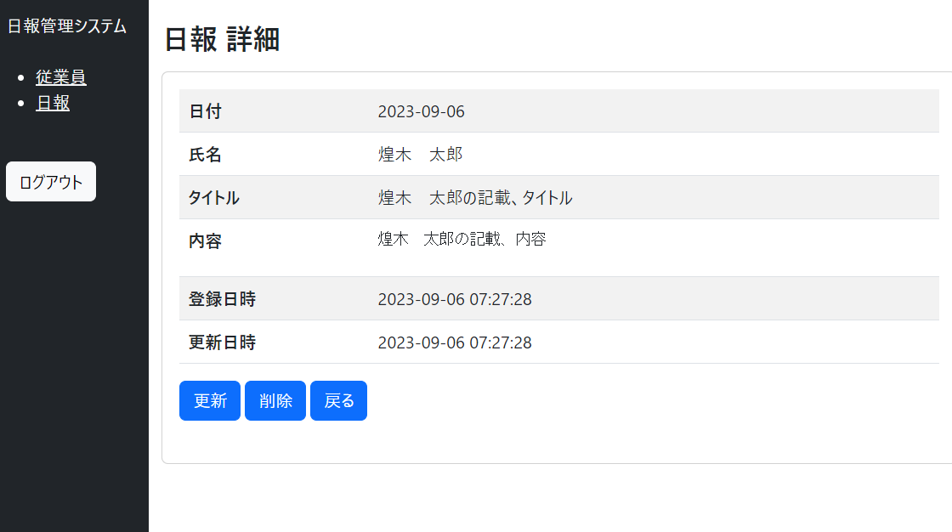
 | 画面レイアウト

 | 画面項目
 |  | No. | 項目名 | 型 | 概要
 |  | 1 | 画面タイトル | - | 「日報 詳細」
 |  | 2 | 日付 | ラベル | 日報情報の日付欄を表示。「yyyy-MM-dd」の表示形式。
 |  | 3 | 氏名 | ラベル | 日報情報に紐づく従業員情報の氏名欄を表示。
 |  | 4 | タイトル | ラベル | 日報情報のタイトル欄を表示。文言は全て表示。
 |  | 5 | 内容 | ラベル | 日報情報の内容欄を表示。文言は全て表示。
 |  | 6 | 登録日時 | ラベル | 日報情報の登録日時欄を表示。「yyyy-MM-dd hh:mm:ss」の表示形式。
 |  | 7 | 更新日時 | ラベル | 日報情報の更新日時欄を表示。「yyyy-MM-dd hh:mm:ss」の表示形式。
 |  | 8 | 更新 | ボタン | ボタン押下で日報更新画面へ遷移。
 |  | 9 | 削除 | ボタン | 削除の処理。ボタン押下で、表示中の日報情報を論理削除後に日報一覧画面へ遷移。
 |  | 10 | 戻る | ボタン | ボタン押下で日報一覧画面へ遷移。

 | 表示制御
 |  | No. | 条件
 |  | 1 | 未ログインの場合はログイン画面へ画面遷移する。

 | チェック仕様
 |  | なし

日報新規登録画面
日報新規登録画面 画面設計書

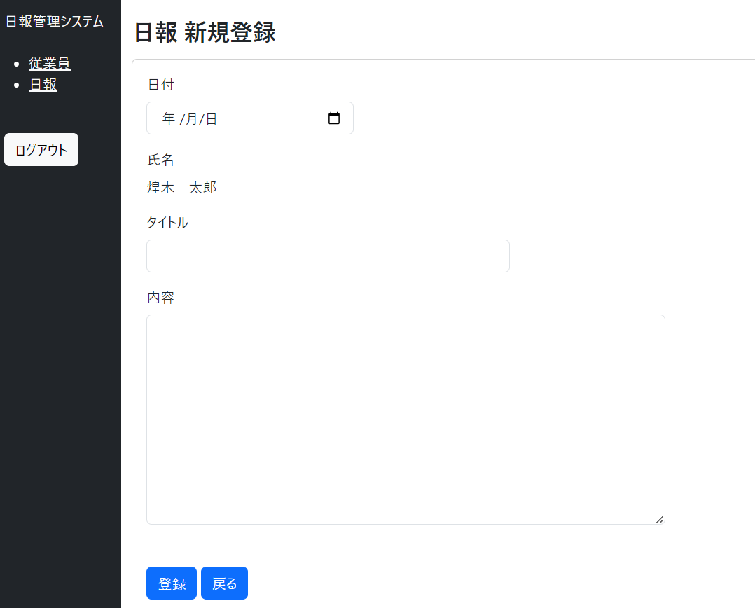
 | 画面レイアウト

 | 画面項目
 |  |  | No. | 項目名 | 型 | 概要
 |  |  | 1 | 画面タイトル | - | 「日報 新規登録」。
 |  |  | 2 | 日付 | 日付 | 初期値は空。
 |  |  | 3 | 氏名 | ラベル | ログイン中の従業員情報の氏名欄を表示。
 |  |  | 4 | タイトル | テキスト | タイトル入力欄。初期値は空。
 |  |  | 5 | 内容 | テキスト エリア | 内容入力欄。初期値は空。
 |  |  | 6 | 登録 | ボタン | 新規登録の処理。ボタン押下でエラー表示 または 以下の内容をデータベースへ登録後に日報一覧画面へ遷移。 ■reportsテーブル ・日付（設定値：画面入力値） ・タイトル（設定値：画面入力値） ・内容（設定値：画面入力値） ・社員番号（設定値：ログイン中の従業員の社員番号） ・削除フラグ（設定値：false） ・登録日時（設定値：現在日時） ・更新日時（設定値：現在日時）
 |  |  | 7 | 戻る | ボタン | ボタン押下で日報一覧画面へ遷移。

 | 表示制御
 |  |  | No. | 条件
 |  |  | 1 | 未ログインの場合はログイン画面へ画面遷移する。

 | チェック仕様

 |  | 入力チェック
 |  |  | No. | 項目名 | 条件 |  | エラーメッセージ
 |  |  | 1 | 日付 | 必須チェック。入力が空で登録ボタン押下時にエラー。 |  | 値を入力してください ※画面項目No.2直下に表示
 |  |  | 2 | タイトル | 必須チェック。入力が空で登録ボタン押下時にエラー。 |  | 値を入力してください ※画面項目No.4直下に表示
 |  |  | 3 | タイトル | 桁数チェック。桁数超過で登録ボタン押下時にエラー。 |  | 100文字以下で入力してください ※画面項目No.4直下に表示
 |  |  | 4 | 内容 | 必須チェック。入力が空で登録ボタン押下時にエラー。 |  | 値を入力してください ※画面項目No.5直下に表示
 |  |  | 5 | 内容 | 桁数チェック。桁数超過で登録ボタン押下時にエラー。 |  | 600文字以下で入力してください ※画面項目No.5直下に表示

 |  | 業務チェック
 |  |  | No. | 項目名 | 条件 |  | エラーメッセージ
 |  |  | 1 | 日付 | 日報テーブルに、「ログイン中の従業員 かつ 入力した日付」の日報データが存在する場合エラー |  | 既に登録されている日付です ※画面項目No.2直下に表示

日報更新画面
日報更新画面 画面設計書

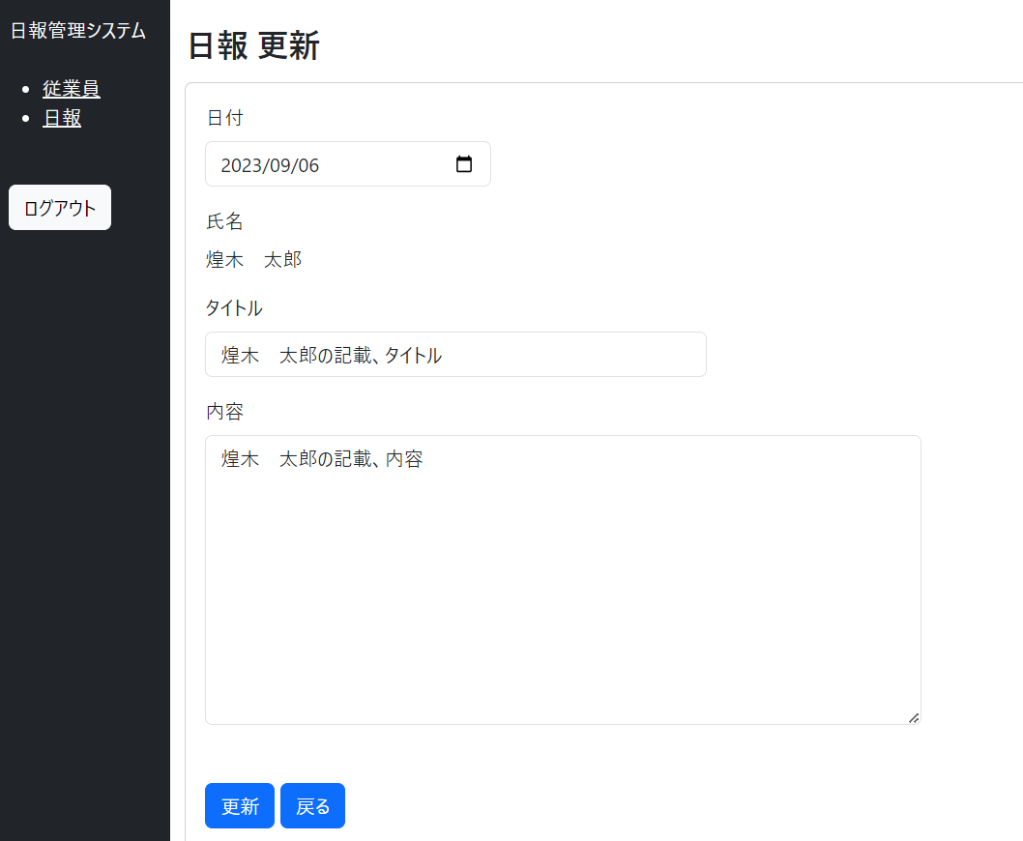
 | 画面レイアウト

 | 画面項目
 |  |  | No. | 項目名 | 型 | 概要
 |  |  | 1 | 画面タイトル | - | 「日報 更新」
 |  |  | 2 | 日付 | 日付 | 初期値はDB値。
 |  |  | 3 | 氏名 | ラベル | 日報情報に紐づく従業員情報の氏名欄を表示。
 |  |  | 4 | タイトル | テキスト | タイトル入力欄。初期値はDB値。
 |  |  | 5 | 内容 | テキスト エリア | 内容入力欄。初期値はDB値。
 |  |  | 6 | 更新 | ボタン | 更新の処理。ボタン押下でエラー表示 または 以下の内容をデータベースへ更新後に日報一覧画面へ遷移。 ■reportsテーブル ・日付（設定値：画面入力値） ・タイトル（設定値：画面入力値） ・内容（設定値：画面入力値） ・更新日時（設定値：現在日時）
 |  |  | 7 | 戻る | ボタン | 押下で日報一覧画面へ遷移。

 | 表示制御
 |  |  | No. | 条件
 |  |  | 1 | 未ログインの場合はログイン画面へ画面遷移する。

 | チェック仕様

 |  | 入力チェック
 |  |  | No. | 項目名 | 条件 |  | エラーメッセージ
 |  |  | 1 | 日付 | 必須チェック。入力が空で更新ボタン押下時にエラー。 |  | 値を入力してください ※画面項目No.2直下に表示
 |  |  | 2 | タイトル | 必須チェック。入力が空で更新ボタン押下時にエラー。 |  | 値を入力してください ※画面項目No.4直下に表示
 |  |  | 3 | タイトル | 桁数チェック。桁数超過で更新ボタン押下時にエラー。 |  | 100文字以下で入力してください ※画面項目No.4直下に表示
 |  |  | 4 | 内容 | 必須チェック。入力が空で更新ボタン押下時にエラー。 |  | 値を入力してください ※画面項目No.5直下に表示
 |  |  | 5 | 内容 | 桁数チェック。桁数超過で更新ボタン押下時にエラー。 |  | 600文字以下で入力してください ※画面項目No.5直下に表示

 |  | 業務チェック
 |  |  | No. | 項目名 | 条件 |  | エラーメッセージ
 |  |  | 1 | 日付 | 日報テーブルに、「画面で表示中の従業員 かつ 入力した日付」の日報データが存在する場合エラー |  | 既に登録されている日付です ※画面項目No.2直下に表示

PJ一覧画面
プロジェクト一覧画面 画面設計書

 | 画面レイアウト
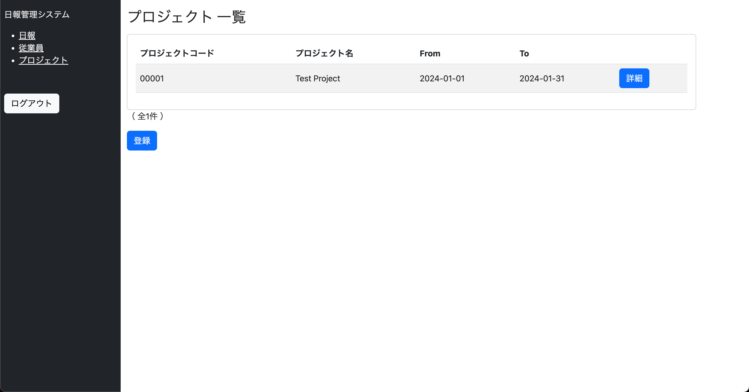

 | 画面項目
 |  | No. | 項目名 | 型 | 概要
 |  | 1 | 画面タイトル | - | 「プロジェクト 一覧」。
 |  | 2 | プロジェクトコード | ラベル | プロジェクト情報に紐づく5桁の数字を表示。
 |  | 3 | プロジェクト名 | ラベル | プロジェクト名を表示形式。
 |  | 4 | 期間（From） | ラベル | プロジェクト開始日を表示。「yyyy-MM-dd」の表示形式。
 |  | 5 | 期間（To） | ラベル | プロジェクト終了日を表示。「yyyy-MM-dd」の表示形式。
 |  | 7 | 詳細 | ボタン | ボタン押下でプロジェクト詳細画面へ遷移。
 |  | 8 | 件数表示 | ラベル | 「全n件」 と表示対象データの総数を表示。
 |  | 9 | 登録 | ボタン | ボタン押下でプロジェクト新規登録画面へ遷移。

 | 表示制御
 |  | No. | 条件
 |  | 1 | 未ログインの場合はログイン画面へ画面遷移する。
 |  | 2 | 一般権限のユーザーの場合、自分が登録した日報情報のみ一覧表示。 管理者権限のユーザーの場合、他従業員が登録したものを含めた全日報情報を一覧表示。
 |  | 3 | 削除済み（論理削除）データは表示しない。

 | チェック仕様
 |  | なし

PJ詳細画面
プロジェクト詳細画面

 | 画面レイアウト
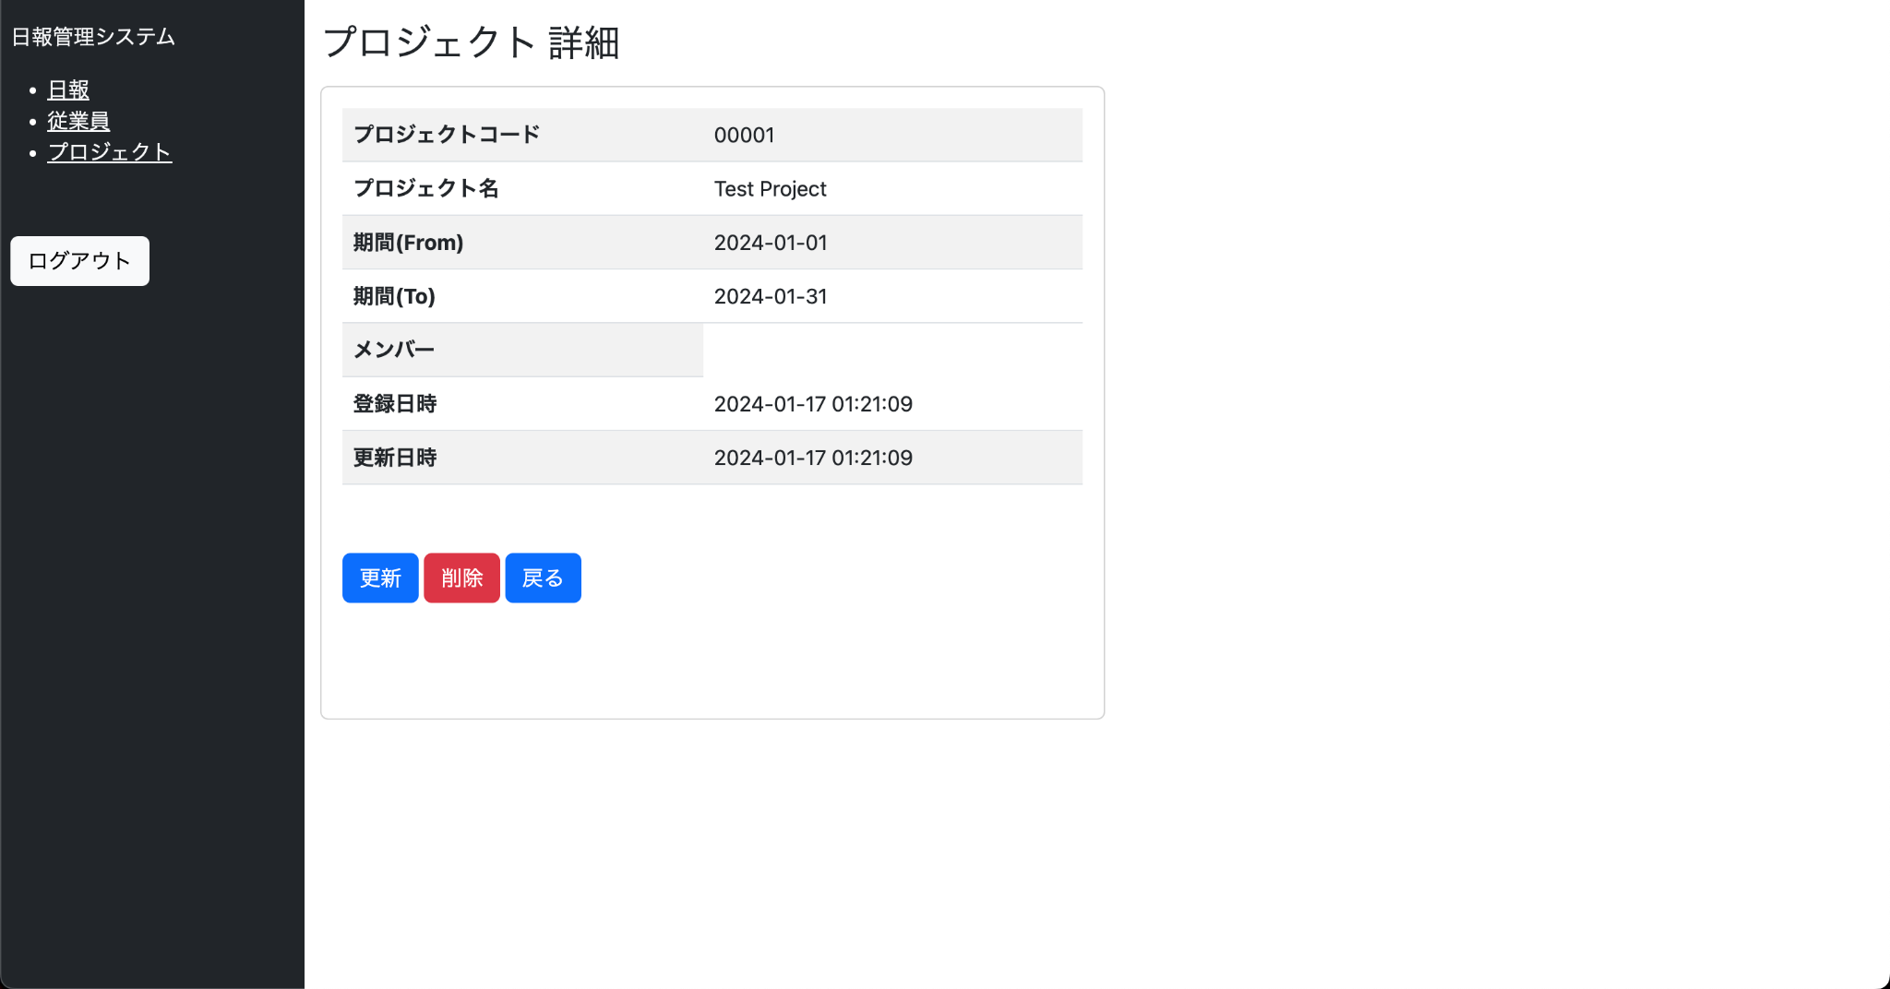

 | 画面項目
 |  | No. | 項目名 | 型 | 概要
 |  | 1 | 画面タイトル | - | 「プロジェクト 詳細」
 |  | 2 | プロジェクト名 | ラベル | プロジェクト名を表示。
 |  | 3 | プロジェクトコード | ラベル | プロジェクト情報に紐づく5桁の数字を表示。
 |  | 4 | 期間（From） | ラベル | プロジェクトの開始日を表示。「yyyy-MM-dd」の表示形式。
 |  | 5 | 期間（To） | ラベル | プロジェクトの終了日を表示。「yyyy-MM-dd」の表示形式。
 |  | 6 | メンバー | ラベル | プロジェクトのメンバーを表示。
 |  | 7 | 更新 | ボタン | ボタン押下でプロジェクト更新画面へ遷移。
 |  | 8 | 削除 | ボタン | 削除の処理。ボタン押下で、表示中のプロジェクト情報を論理削除後にプロジェクト一覧画面へ遷移。
 |  | 9 | 戻る | ボタン | ボタン押下でプロジェクト一覧画面へ遷移。

 | 表示制御
 |  | No. | 条件
 |  | 1 | 未ログインの場合はログイン画面へ画面遷移する。

 | チェック仕様
 |  | なし

PJ新規登録画面
日報新規登録画面 画面設計書

 | 画面レイアウト
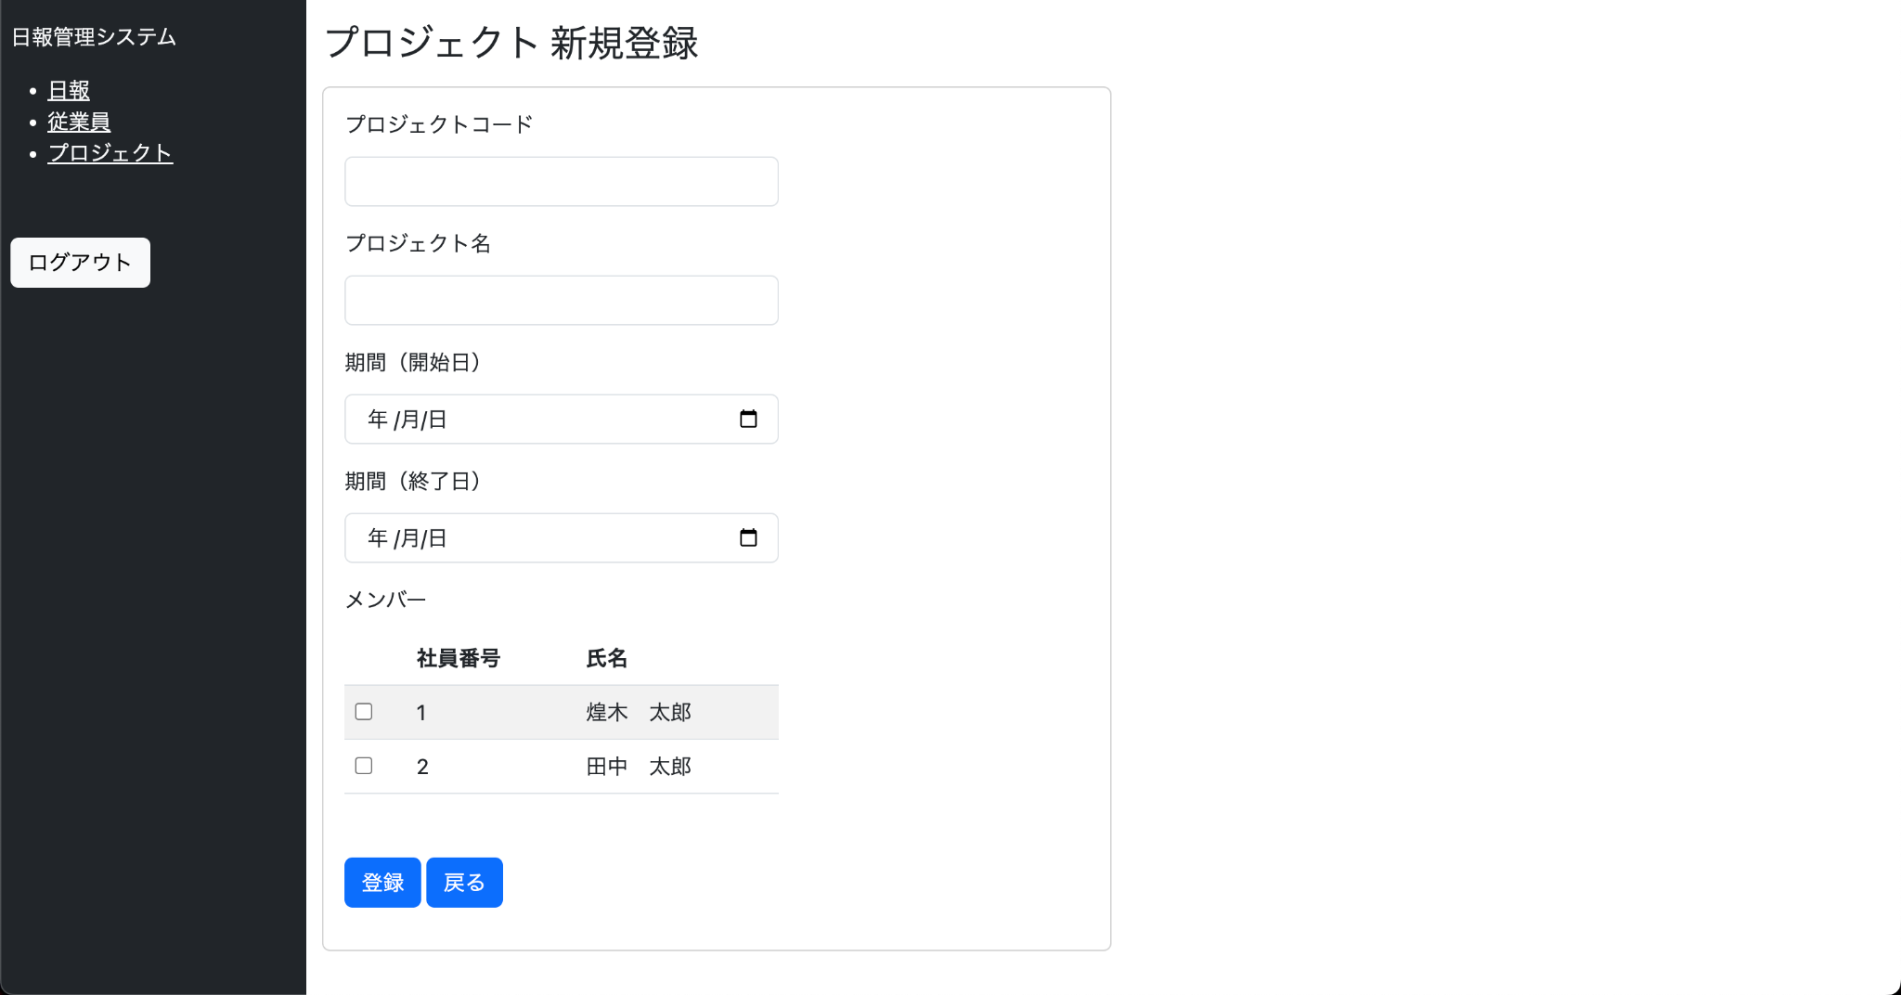

 | 画面項目
 |  |  | No. | 項目名 | 型 | 概要
 |  |  | 1 | 画面タイトル | - | 「プロジェクト 新規登録」。
 |  |  | 2 | プロジェクト名 | 日付 | 初期値は空。
 |  |  | 3 | プロジェクトコード | ラベル | 初期値は空。
 |  |  | 4 | 期間（From） | 日付 | 初期値は空。
 |  |  | 5 | 期間（To） | 日付 | 初期値は空。
 |  |  | 6 | 登録 | ボタン | 新規登録の処理。ボタン押下でエラー表示 または 以下の内容をデータベースへ登録後に日報一覧画面へ遷移。 ■reportsテーブル ・日付（設定値：画面入力値） ・タイトル（設定値：画面入力値） ・内容（設定値：画面入力値） ・社員番号（設定値：ログイン中の従業員の社員番号） ・削除フラグ（設定値：false） ・登録日時（設定値：現在日時） ・更新日時（設定値：現在日時）
 |  |  | 7 | 戻る | ボタン | ボタン押下で日報一覧画面へ遷移。

 | 表示制御
 |  |  | No. | 条件
 |  |  | 1 | 未ログインの場合はログイン画面へ画面遷移する。

 | チェック仕様

 |  | 入力チェック
 |  |  | No. | 項目名 | 条件 |  | エラーメッセージ
 |  |  | 1 | プロジェクト名 | 必須チェック。入力が空で登録ボタン押下時にエラー。 |  | 値を入力してください ※画面項目No.2直下に表示
 |  |  | 2 | プロジェクト名 | 桁数チェック。桁数超過で登録ボタン押下時にエラー。 |  | 50文字以下で入力してください ※画面項目No.2直下に表示
 |  |  | 3 | プロジェクトコード | 必須チェック。入力が空で登録ボタン押下時にエラー。 |  | 値を入力してください ※画面項目No.3直下に表示
 |  |  | 4 | プロジェクトコード | 桁数チェック。5桁以外で登録ボタン押下時にエラー。 |  | 5桁の数字で入力してください ※画面項目No.3直下に表示
 |  |  | 5 | 期間（From） | 必須チェック。入力が空で登録ボタン押下時にエラー。 |  | 値を入力してください ※画面項目No.4直下に表示
 |  |  | 6 | 期間（To） | 必須チェック。入力が空で登録ボタン押下時にエラー。 |  | 値を入力してください ※画面項目No.5直下に表示

 |  | 業務チェック
 |  |  | No. | 項目名 | 条件 |  | エラーメッセージ
 |  |  | 1 | プロジェクトコード | プロジェクトテーブルに、「入力したプロジェクトコード」のプロジェクトデータが存在する場合エラー |  | 既に登録されているコードです ※画面項目No.3直下に表示

PJ更新画面
日報更新画面 画面設計書

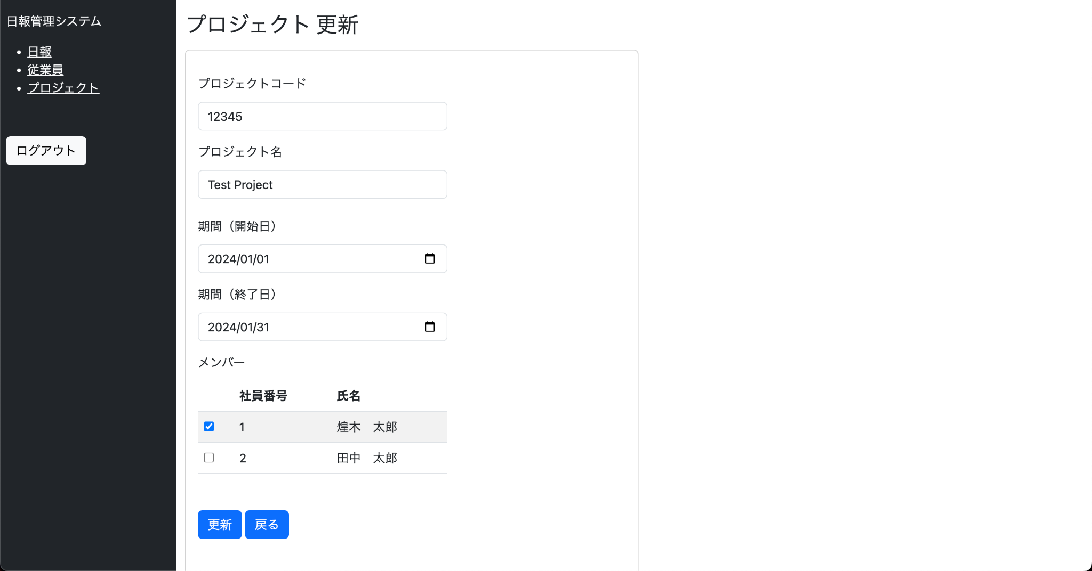
 | 画面レイアウト

 | 画面項目
 |  |  | No. | 項目名 | 型 | 概要
 |  |  | 1 | 画面タイトル | - | 「プロジェクト 更新」
 |  |  | 2 | プロジェクト名 | ラベル | 初期値はDB値。
 |  |  | 3 | プロジェクトコード | ラベル | プロジェクト情報に紐づく5桁の数字を表示。
 |  |  | 4 | 期間（From） | 日付 | 初期値はDB値。
 |  |  | 5 | 期間（To） | 日付 | 初期値はDB値。
 |  |  | 6 | メンバー | ラベル | 初期値はDB値。
 |  |  | 7 | 更新 | ボタン | 更新の処理。ボタン押下でエラー表示 または 以下の内容をデータベースへ更新後に日報一覧画面へ遷移。 ■reportsテーブル ・日付（設定値：画面入力値） ・タイトル（設定値：画面入力値） ・内容（設定値：画面入力値） ・更新日時（設定値：現在日時）
 |  |  | 8 | 戻る | ボタン | 押下で日報一覧画面へ遷移。

 | 表示制御
 |  |  | No. | 条件
 |  |  | 1 | 未ログインの場合はログイン画面へ画面遷移する。

 | チェック仕様

 |  | 入力チェック
 |  |  | No. | 項目名 | 条件 |  | エラーメッセージ
 |  |  | 1 | プロジェクト名 | 必須チェック。入力が空で登録ボタン押下時にエラー。 |  | 値を入力してください ※画面項目No.2直下に表示
 |  |  | 2 | プロジェクト名 | 桁数チェック。桁数超過で登録ボタン押下時にエラー。 |  | 50文字以下で入力してください ※画面項目No.2直下に表示
 |  |  | 3 | プロジェクトコード | 必須チェック。入力が空で登録ボタン押下時にエラー。 |  | 値を入力してください ※画面項目No.3直下に表示
 |  |  | 4 | プロジェクトコード | 桁数チェック。5桁以外で登録ボタン押下時にエラー。 |  | 5桁の数字で入力してください ※画面項目No.3直下に表示
 |  |  | 5 | 期間（From） | 必須チェック。入力が空で登録ボタン押下時にエラー。 |  | 値を入力してください ※画面項目No.4直下に表示
 |  |  | 6 | 期間（To） | 必須チェック。入力が空で登録ボタン押下時にエラー。 |  | 値を入力してください ※画面項目No.5直下に表示

 |  | 業務チェック
 |  |  | No. | 項目名 | 条件 |  | エラーメッセージ
 |  |  | 1 | 日付 | 日報テーブルに、「画面で表示中の従業員 かつ 入力した日付」の日報データが存在する場合エラー |  | 既に登録されている日付です ※画面項目No.2直下に表示

